Задание
В файле представлен фрагмент базы данных «Школьный журнал» об учебном процессе в школе. База данных состоит из трёх таблиц.

Таблица «Ученики» содержит информацию об учащихся: их идентификационный номер, имя, фамилию, дату рождения и класс, в котором они обучаются. Заголовок таблицы имеет следующий вид:

[ID, Имя, Фамилия, Дата рождения, Класс]

Таблица «Предметы» включает записи о предметах, преподаваемых в школе, с указанием идентификационного номера предмета, его названия, фамилии и имени преподавателя, а также номера аудитории, где проходят занятия. Заголовок таблицы имеет следующий вид:

[ID, Название, Преподаватель, Аудитория]

Таблица «Оценки» содержит данные об оценках, полученных учениками по различным предметам. В таблице фиксируются идентификационный номер оценки, идентификационный номер ученика, идентификационный номер предмета, дата выставления оценки и сама оценка. Заголовок таблицы имеет следующий вид:

[ID, ID Ученика, ID Предмета, Дата, Оценка]

На рисунке приведена схема указанной базы данных.
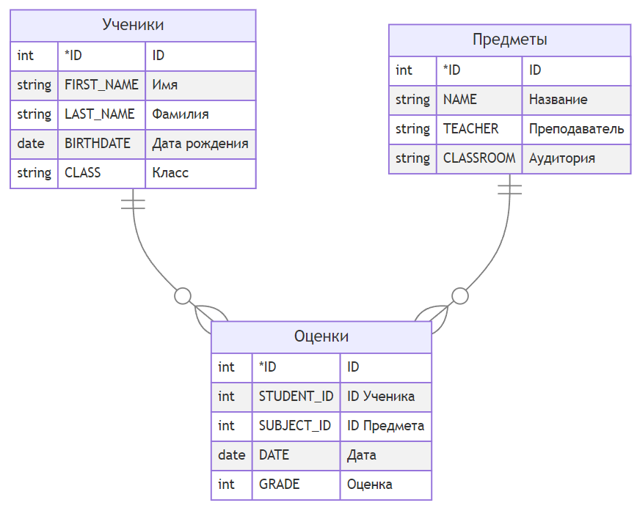

Для оценки успеваемости учащихся по информатике посчитайте количество учеников, у которых есть хотя бы одна оценка по информатике и средний балл по информатике больше либо равен 4. В ответе запишите только число.

